Anexos
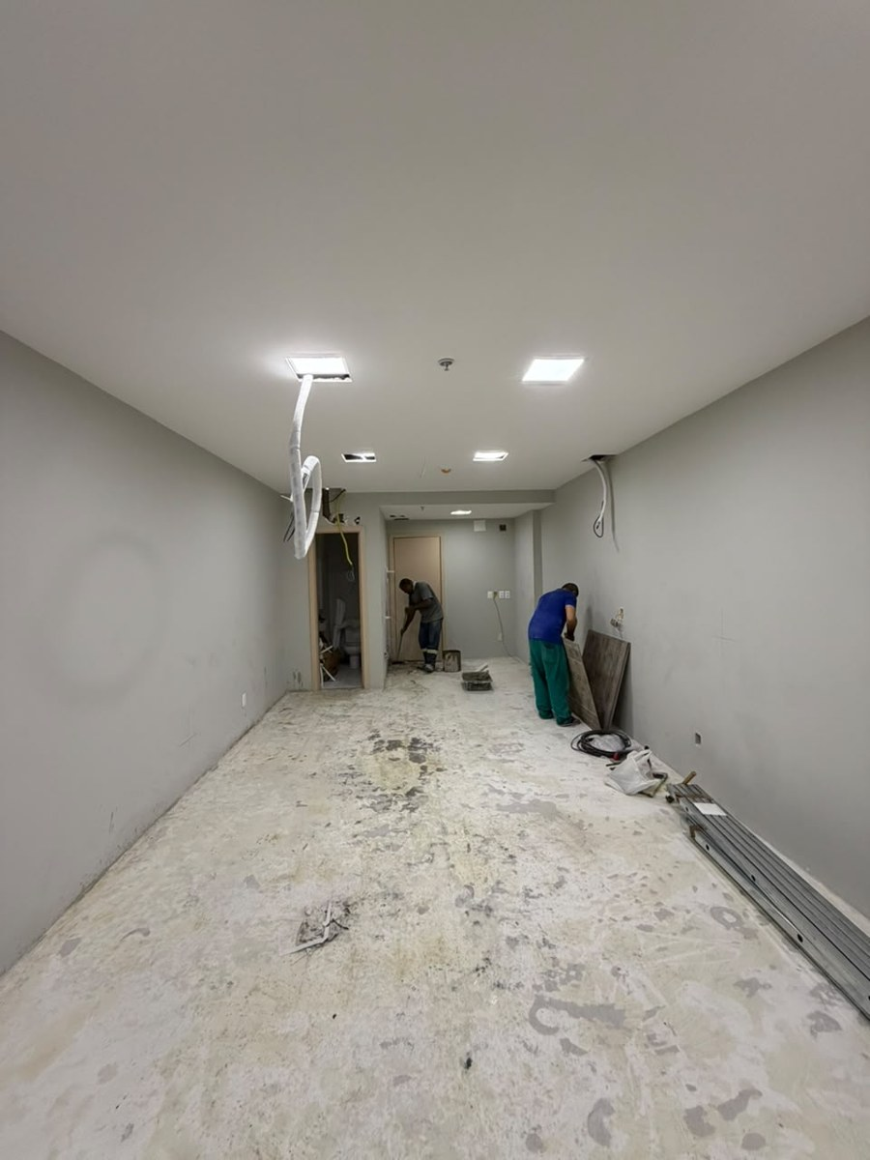
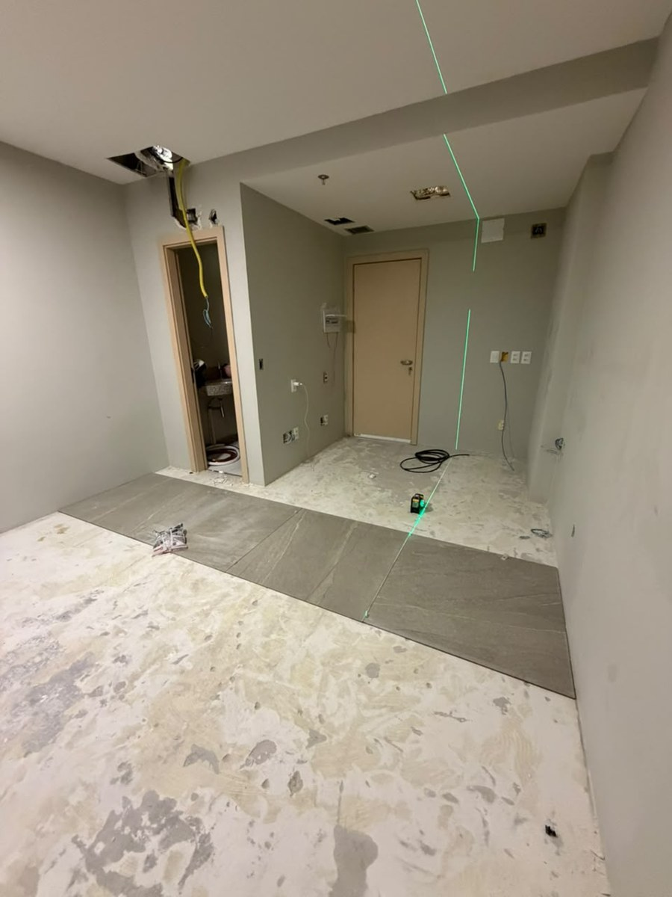
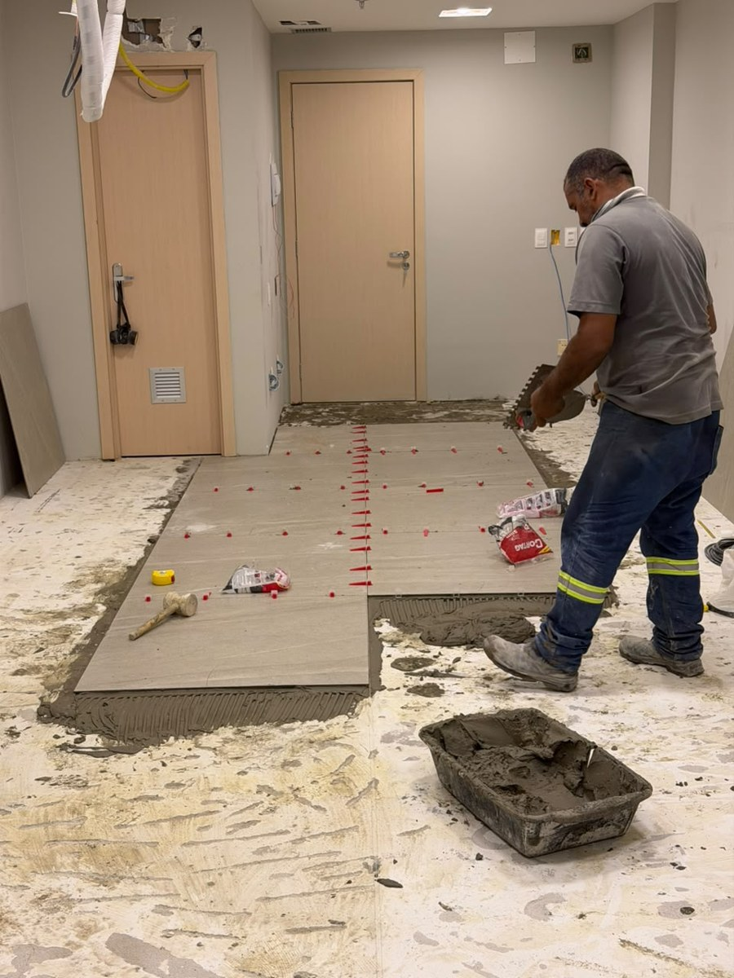
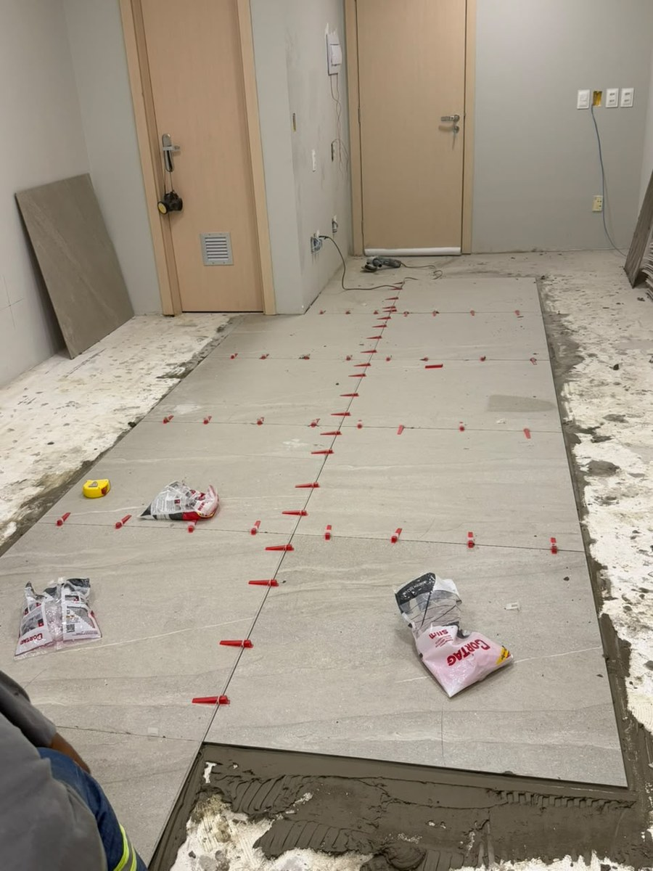
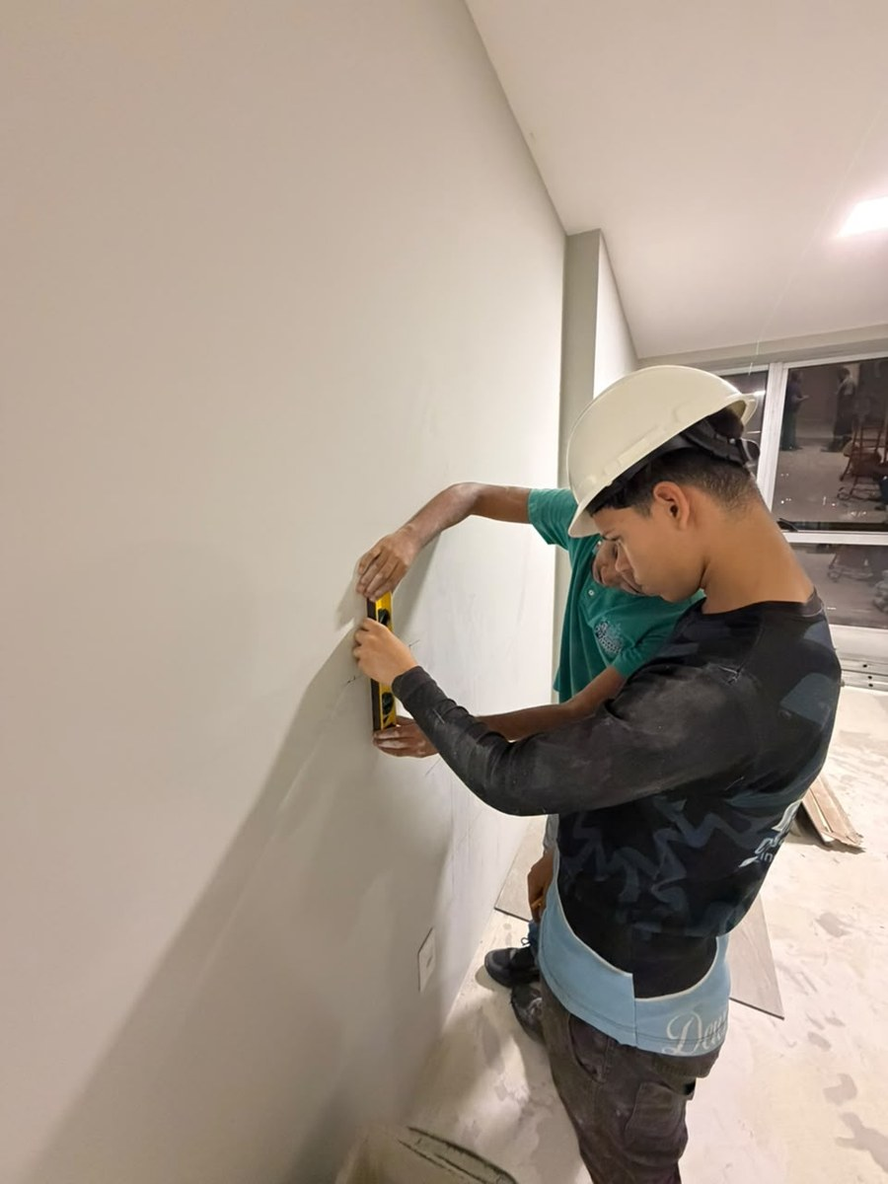
Anexos · Registro Fotográfico
Numeração igual à coluna Nº do Diário de Obra

01 · Segunda-feira, 21/09/2026 · Sala (visão geral) | 02 · Terça-feira, 22/09/2026 · Faixa de contrapiso exposta | 03 · Terça-feira, 22/09/2026 · Contrapiso exposto | 04 · Terça-feira, 22/09/2026 · Contrapiso, réguas empilhadas | 05 · Quarta-feira, 23/09/2026 · Serviço com poeira no contrapiso | 06 · Quarta-feira, 23/09/2026 · Instalação frigorígena (cobre no forro)
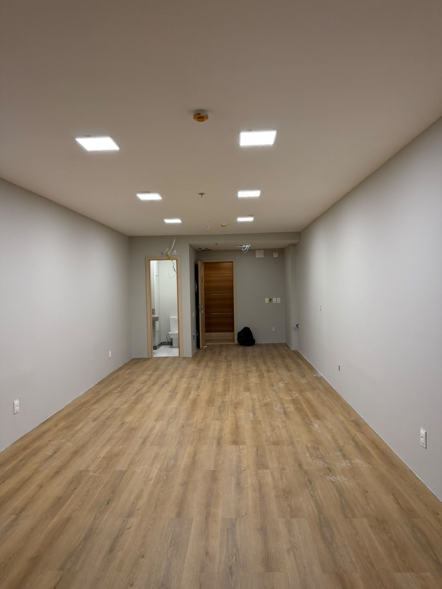
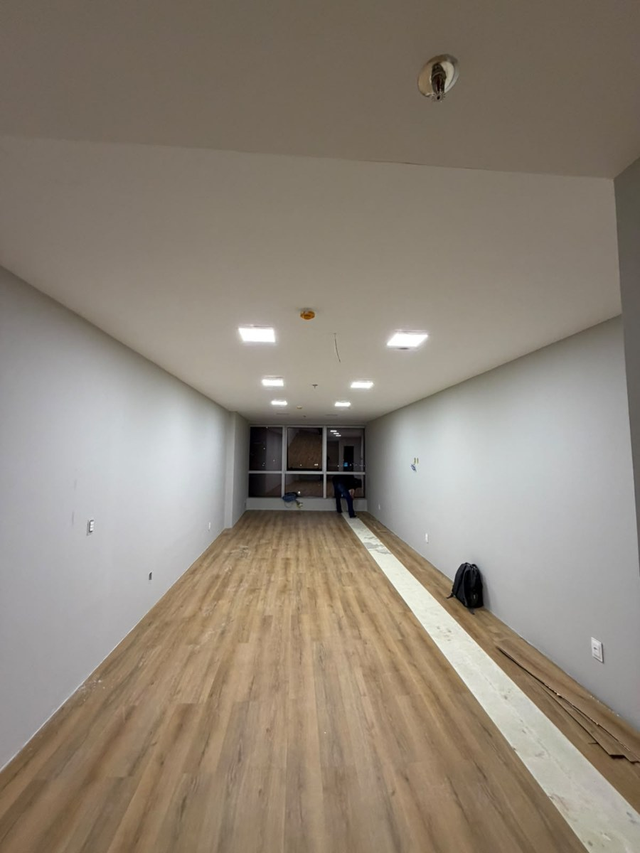
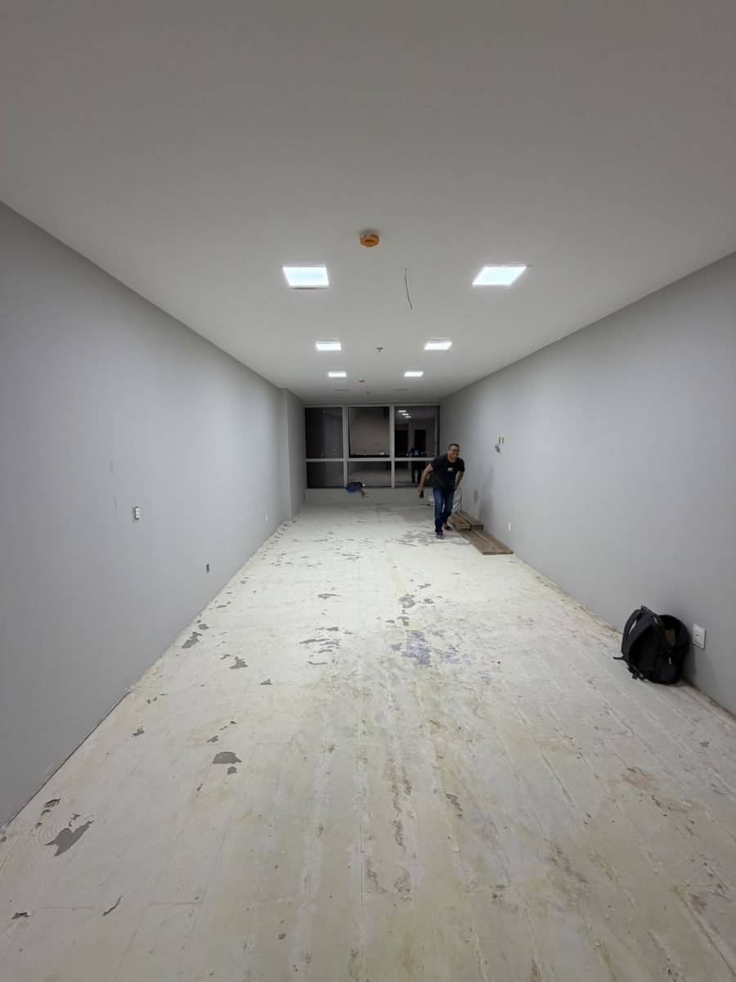
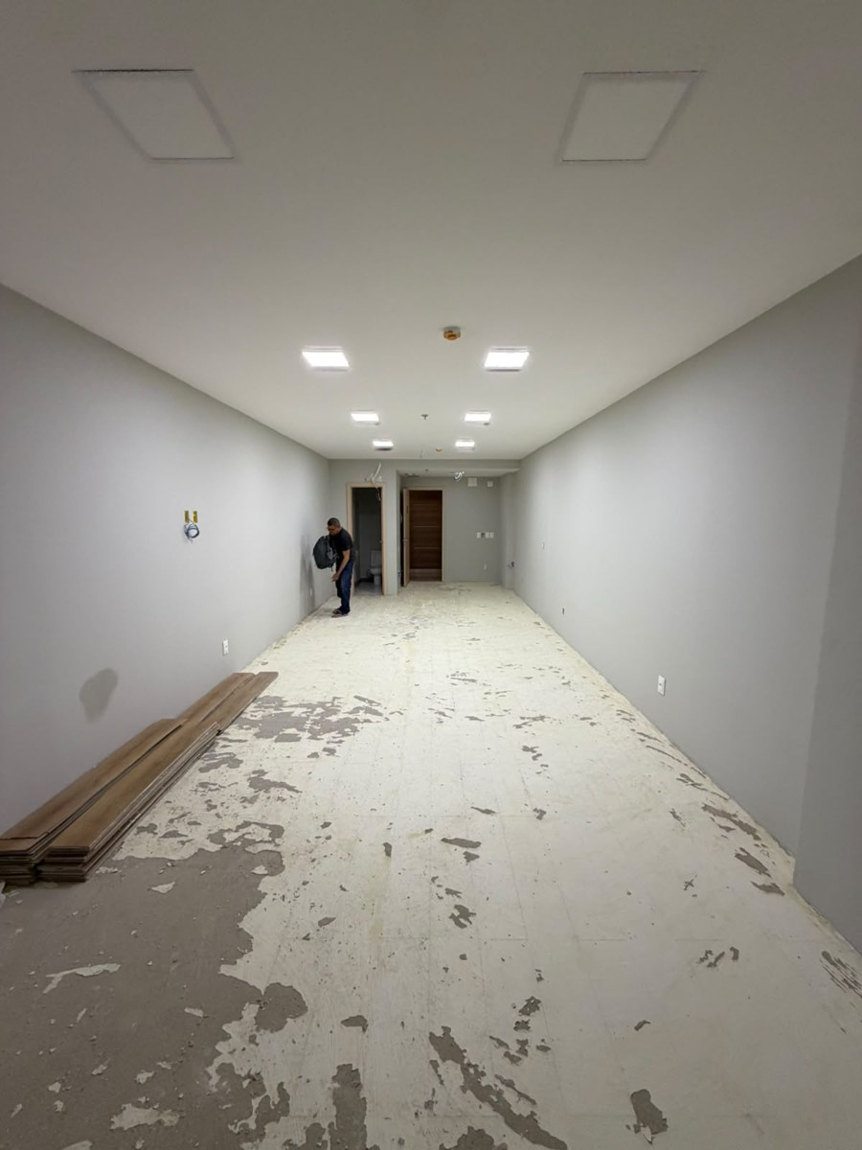
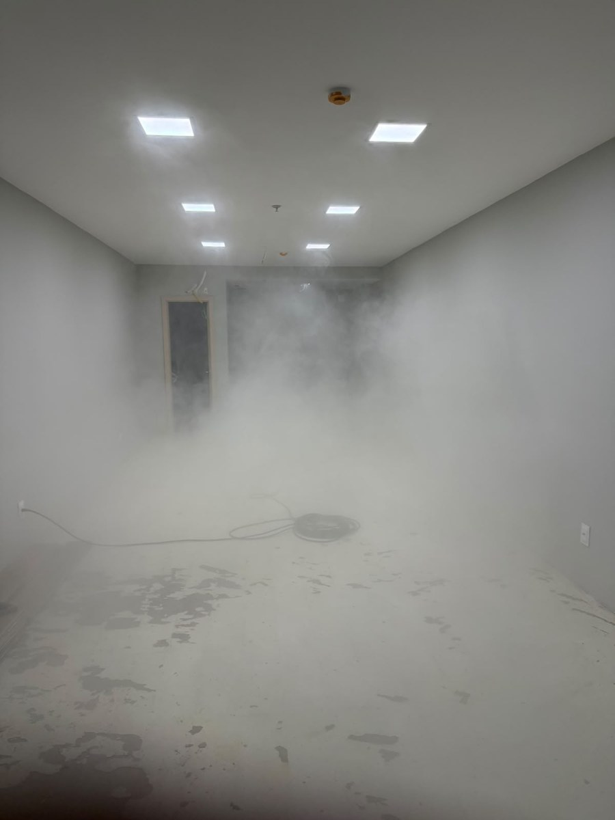
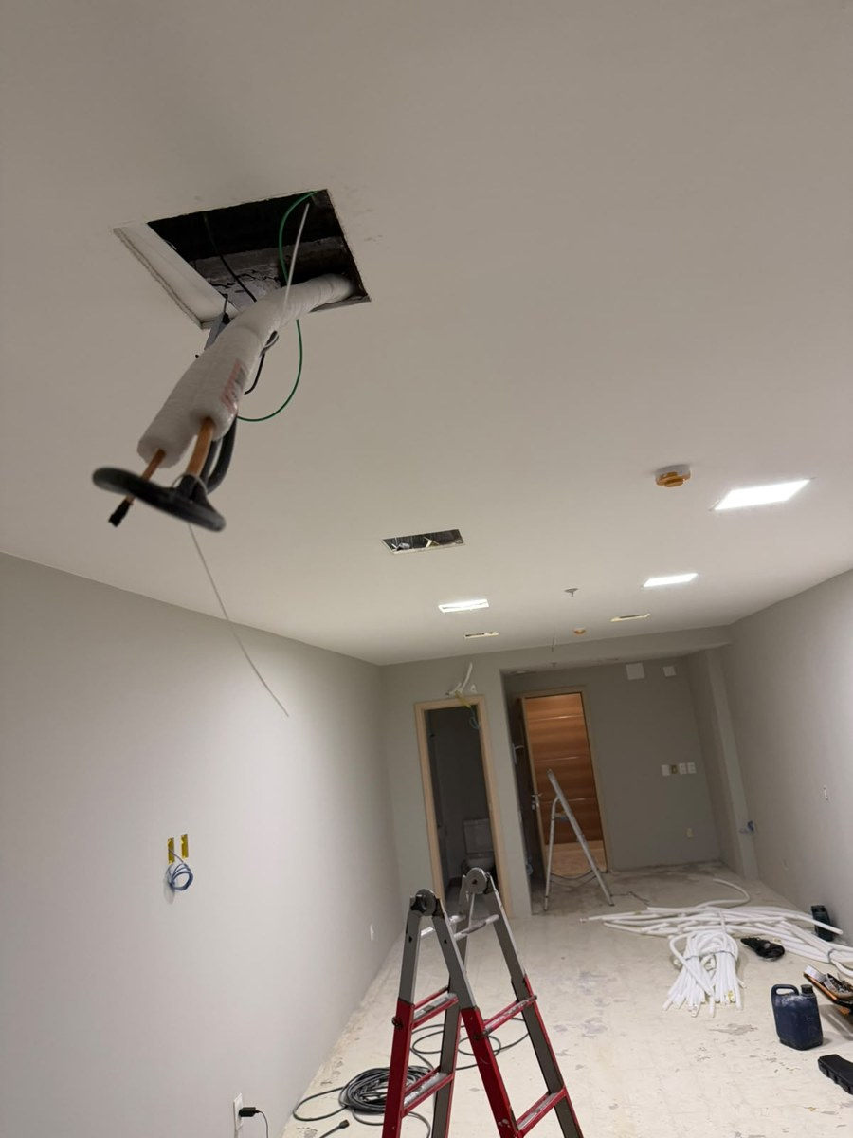

07 · Sexta-feira, 25/09/2026 · Preparo do contrapiso e limpeza | 08 · Sexta-feira, 25/09/2026 · Marcação a laser e 1ª faixa de porcelanato | 09 · Sexta-feira, 25/09/2026 · Assentamento do porcelanato (argamassa) | 10 · Sexta-feira, 25/09/2026 · Faixa assentada com niveladores | 11 · Sexta-feira, 25/09/2026 · Marcação de nível na parede

